상품제안서
이노그랩 HW-520 휴대용 손난로 보조배터리-[인쇄무료] | 상품코드: F24928

 |  |  |  |  |  |  | 02-412-0044 | www.easy1.co.kr
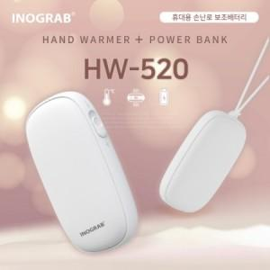

【상세/제작정보】

【인쇄/포장옵션】 | 풀칼라 / 포장지포장

【공급단가】 | 수량 | 100~ | 300~ | 500~ | 1,000~ | 3,000~
*VAT별도 | 단가 | 17,920원 | 17,500원 | 17,220원 | 16,800원 | 16,520원

【상품 URL】 | http://www.easy1.co.kr/src/goods_detail.php?gdno=24928

